Bug reports
№ | Summary | Description | Steps to reproduce | Severity | Priority | Attachment (attachment's link)
B1 | Отсутствует автоматическая постановка курсора в первое текстовое поле для ввода e-mail, при открытии формы входа/регистрации | S.4 p.2 Автоматическая постановка курсора в первое текстовое поле для ввода e-mail при открытии формы входа/регистрации Акутальный результат: При открытии формы входа/регистрации курсор автоматически не устанавлевается в первое текстовое поле. Ожидаемый результат: При открытии формы входа/регистрации курсор автоматически устанавлевается в первое текстовое поле. | 1) Нажать на иконку личного кабинета, находящуюся в правом верхнем углу рядом с иконкой корзины 2) Нажать на кнопку "Войти или зарегистрироваться" 3) Проверить наличие автоматически установленного курсора в первом текстовом поле | minor | low | 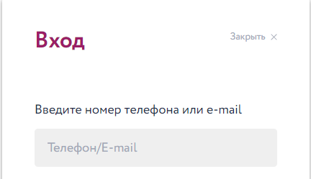
B2 | Кнопки чекбоксов "Категория товара" скрываются, а не блокируются при изменении фильтра "Цена" от максимума к минимуму | S.5 p.2 Недоступные кнопки блокируются, а не скрываются Акутуальный результат: кнопки чекбоксов фильтра "Категория товара" скрываются при изменениии фильтра "Цена" от максимума к минимуму Ожидаемый результат: кнопки чекбоксов фильтра "Категория товара" блокируются при изменении фильтра "Цена" от максимума к минимуму | 1) Нажать на ссылку "МУЖЧИНАМ", находящуюся в горизонтальном перечне разделов, в верхней части экрана под полем поиска. 2) Обратить внимание на подменю "Категория товаров", находящееся в правом боковом меню фильтра товаров 3) Установить курсор в поле "До" раздела "Цена" подменю фильтров товаров 4) Изменпить максимальную цену на 1300 | medium | normal | 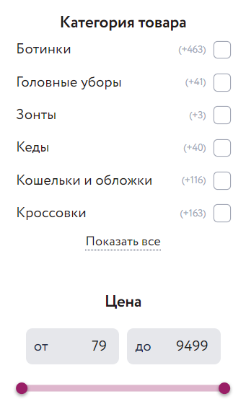 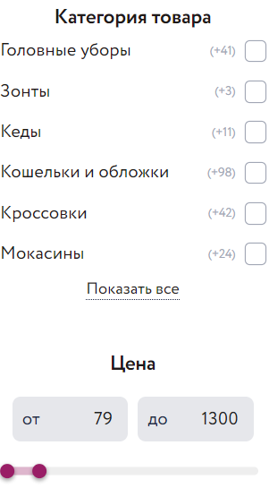
B3 | Выбранная радио-кнопка сбрасывается при переходе на другю страницу и возвращении назад | S.4 p.3 При переходе на следующую страницу и возвращении назад выбранная радио-кнопка не должна сбрасываться Актуальный результат: При переходе на главную страницу сайта и возвращении назад выбранная радио-кнопка "Ж" формы "Мои дети" сбрасывается Ожидаемый результат: При переходе на главную страницу сайта и возвращении назад выбранная радио-кнопка "Ж" формы "Мои дети" остаётся активированной | 1) Нажать на иконку личного кабинета, находящуюся в правом верхнем углу сайта, ряжом с корзиной товаров 2) Пролистать вниз страницу сайта до подменю "Мои дети" 3) Нажать кнопку "Добавить ребенка" в подменю "Мои дети" 4) Нжать радио кнопку "Ж" формы "Мои дети" 5) Нажать иконку корзины в правом верхнем углу сайта 6) Нажать кнопку "назад" в браузере | medium | normal
B4 | Расположение элементов в header сайта не сохраняется при изменении масштаба | S.3 p.10 Сохранение расположения элементов при изменении масштаба Актуальный результат: при уменьшении масштаба на 50% расположение элементов в header сайта не сохраняется Ожидаемый результат: при уменьшении масштаба на 50% сохраняется расположение элементов | 1) Нажать сочетание клваишь "ctrl" + "-" уменьшая масштаб до 50% 2) Проверить сохранение расположения элемнтов блока "header" относительно всего тела сайта | medium | normal | 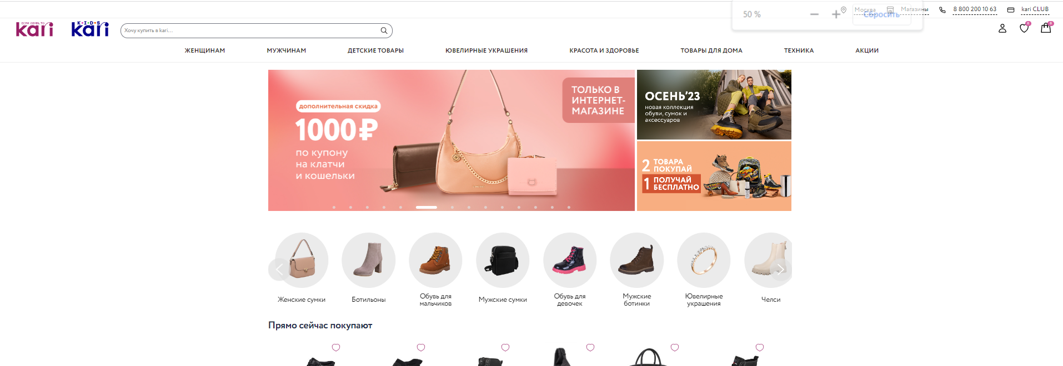
B5 | Не отображается подсказка при наведении курсора мыши на ссылку | S.1 p.7 Отображение подсказки при наведении курсора мыши на ссылку. Актуальный результат: при наведении курсора мыши на иконку социальных сетей не отображается подсказка с названием социальной сети Ожидаемый результат: при наведении курсора мыши на иконку социальных сетей отображается подсказка с названием социальной сети | 1) Спуститься в футер сайта 2) Навести курсор мыши на иконку ссылки социальной сети "Вконтакте" справой стороны экрана | minor | low | 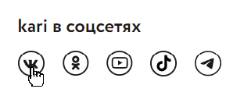
B6 | Pop-up не располагается по центру страницы при нажатии на кнопку личного кабинета | S.2 p.2 Расположение pop-up по центру страницы Актуальный результат: при нажатии на кнопку личного кабинета открывается pop-up, который располагается не по центру страницы Ожидаемый результат: при нажатии на кнопку личного кабинета открывается pop-up, который располагается по центру страницы | 1) Нажать на иконку личного кабинета, находящуюся в верхнем правом углу сайта рядом с корзиной товаров 2) Проверить расположение поп-апа | medium | low | 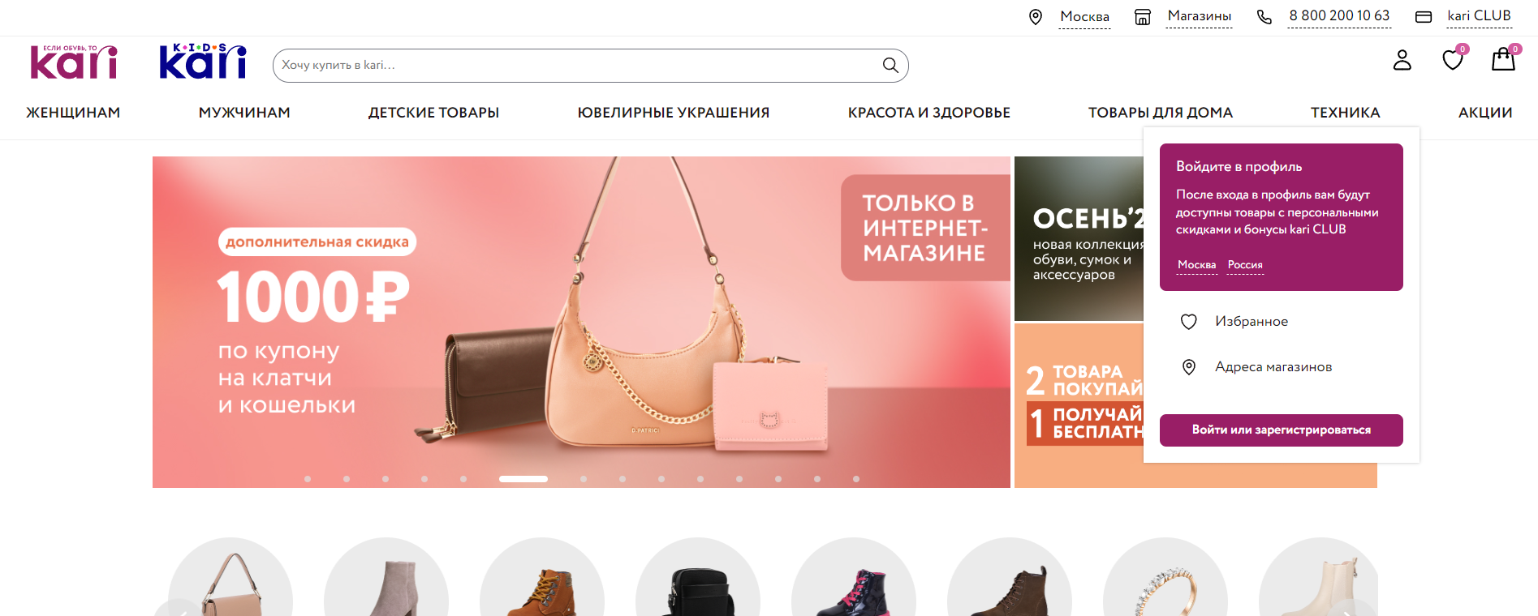
B7 | Не отображается сообщение о добавлении товара в корзину, при добавлении товарав корзину | S.2 p.7 Информирование о действиях происходящих в системе Актуальный результат: при добавлении товара в корзину отсутствует анимация добавления товара или сообщение об успешном добавлении товара в корзину Ожидаемый результат: добавение товара в корзину сопровождается анимацией или отображается сообщение об успешном добавлении товара в корзину | 1) Открыть ссылку "Мужчинам" в горизонтальном меню навигации вверху экрана 2) Выбрать любую карточку товара 3) Нажать кнопку "Добавить товар в корзину" справа от изображения товара | medium | low
B8 | Отсутствует специальная кнопка для закрытия pop-up при его открытии | S.2 p.8 Наличие специальной кнопки для закрытия pop-up Актуальный результат: при нажатии на кнопку личного кабинета открывается pop-up, в котором отсутствует специальная кнопка для его закрытия Ожидаемый результат: при нажатии на кнопку личного кабинета открывается pop-up, в котором имеется специальная кнопка для его закрытия | 1) Нажать на кнопку личного кабинета находящуюся в правом верхнем углу сайта рядом с корзиной товаров 2) Проверить наличие специальной кнопки для закрытия поп-апа | medium | normal | 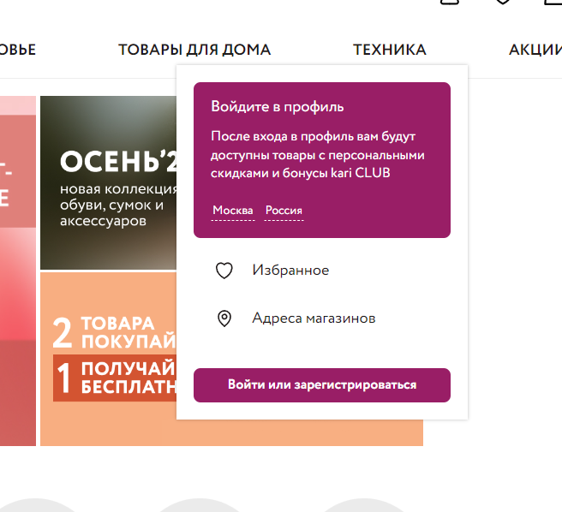
B9 | Отсутствует информация о количестве найденных товаров после произведения поиска | S.3 p.2 Отображение информации о количестве найденных товаров по результатам поиска Актуальный результат: после произведения поиска не отображается информация о количестве найденных результатов Ожидаемый результат: после произведения поиска отображается информация о количестве найденных результатов | 1) Установить курсор в строку поиска сверху в середине сайта 2) Ввести в строку поиска "Куртка" и нажать Enter | medium | low | 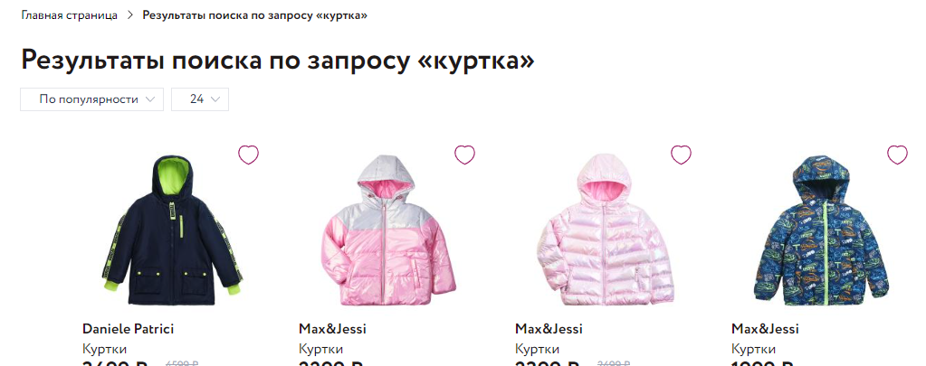
B10 | Отсутствует сохранение набранного текста в поле обратной связи при переходе на другую страницу и возвращении назад | S.3 p.4 Сохранение набранного текста в поле обратной связи при переходе на другую страницу и возвращении назад Актуальный результат: при перехлде на другую страниц и возвращении назад введенный текст в поле обратной связи не сохраняется Ожидаемый результат: ц при перехлде на другую страниц и возвращении назад введенный текст в поле обратной связи сохраняется | 1) Спуститься в футер сайта 2) Открыть форму обратной связи, нажав на ссылку в футере "Обратная связь" 3) Ввести в поле "Контактный телефон или E-mail": emakasi@mail.ru 4) Ввести в поле "Текст сообщения": "Отзыв" 5) Нажать на логотип магазина kari.com в верхнем левом углу сайта 6) Нажать кнопу "Назад" в браузере | minor | low
B11
B12
B13
B14
B15
B16
B17
B18
B19
B20
B21

